상품제안서
훈민정음 골드 수저(실크케이스) | 상품코드: S12651

 |  |  |  |  |  |  | 02-713-8555 | www.synergygift.co.kr
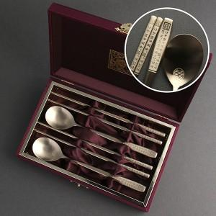

【상세/제작정보】

【인쇄/포장옵션】 | [케이스] 케이스외부 실크, [케이스] 케이스내부 금박, [수저] 레이저 / 포장지포장

【공급단가】 | 수량 | 30~ | 100~ | 300~ | 500~ | 1,000~
*VAT별도 | 단가 | 19,100원 | 17,900원 | 17,100원 | 16,800원 | 16,500원

【상품 URL】 | https://www.synergygift.co.kr:443/src/goods_detail.php?gdno=3440

